상품제안서
어머 칼라인쇄 메모잇(주문제작형) | 상품코드: F05671

 |  |  |  |  |  |  | 02-412-0044 | www.easy1.co.kr
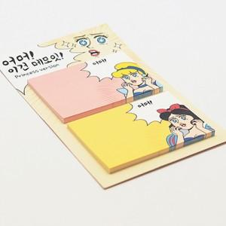

【상세/제작정보】 | 책상 위의 작고 이쁜 필수품

【인쇄/포장옵션】 | 풀칼라 / OPP(비닐)

【공급단가】 | 수량 | 1,000~ | 2,000~ | 3,000~ | 5,000~ | 10,000~
*VAT별도 | 20매 | 670원 | 650원 | 630원 | 600원 | 580원
 | 30매 | 900원 | 870원 | 840원 | 810원 | 780원
 | 50매 | 1,170원 | 1,130원 | 1,090원 | 1,050원 | 1,010원

【상품 URL】 | http://www.easy1.co.kr/src/goods_detail.php?gdno=5671

